V1.3-V1.4
序号 | 原理图版本 | LAYOUT版本 | 修改来源 | 修改原因 | 修改内容 | 责任人 | 影响BOM | 影响layout | 影响热仿真 | 是否热工况要求 | 影响PORT分配 | 影响HSI | 影响ICD | 影响WCCA | 影响FPT | 影响产品软件 | 功能安全相关 | 原理图变更前 | 原理图变更后
 |  |  |  |  |  |  | 以下仅为初步影响分析，具体请以相关责任人为准 |  |  |  |  |  |  |  |  |  |  | “设计优化”，“原理问题”类需要进行截图说明
1 | V1.4 | V1.4 | 需求变更 | 客户需求变更 | 主驾隐藏门把手电机(展开+, 回缩-)与主驾隐藏门把手电机(展开-, 回缩+)驱动对调 | 冯成民 | × | √ | × | × | √ | √ | × | × | × | √ | × | 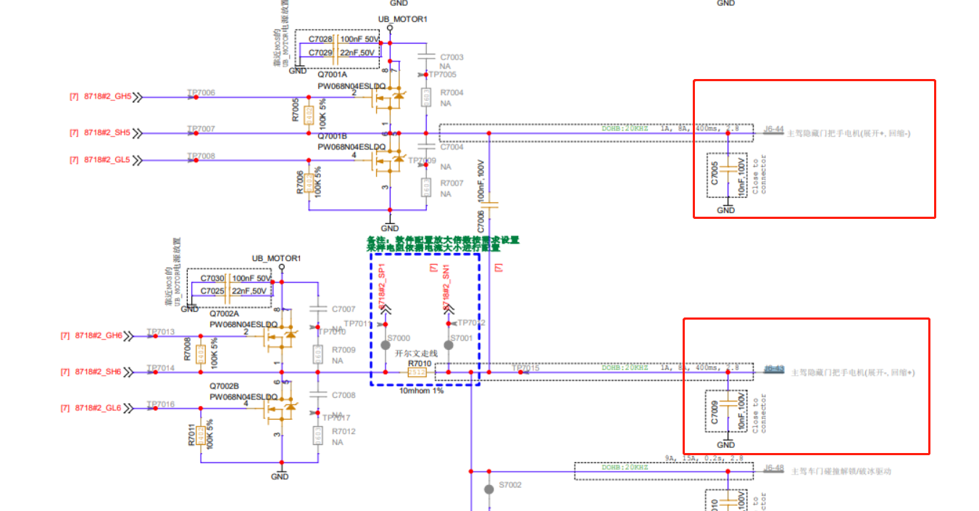
2 | V1.4 | V1.4 | 软件需求 | DZ300电流回采需要高速采集 | DZ300电流回采（后视镜模拟量采集）与UB_PR电压回采PORT口互换管脚调整 | 冯成民 | × | √ | × | × | √ | √ | × | × | × | √ | × |  | 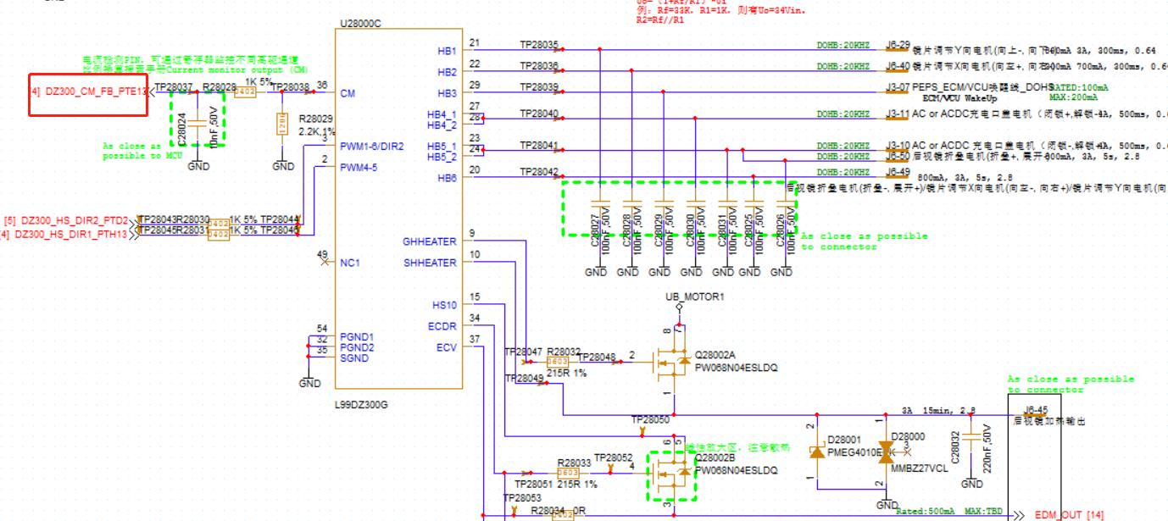
3 | V1.4 | V1.4 | 原理优化 | 原先J3-16、J2-26由译码器采集，有识别不到的风险 | J3-16、J2-26修改为MCU采集，原先为译码器采集 J3-16与J3-33对调、J2-26与J1-28对调 | 冯成民 | × | √ | × | × | √ | √ | × | √ | √ | √ | × | 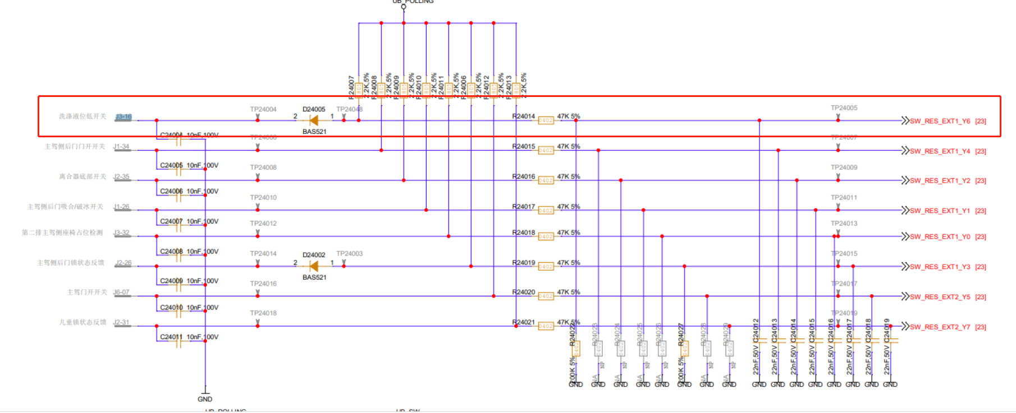
4 | V1.4 | V1.4 | 原理优化 | 电路同步 | C7006电容封装同步其余电路改小 | 冯成民 | √ | √ | × | × | × | × | × | × | × | × | × | 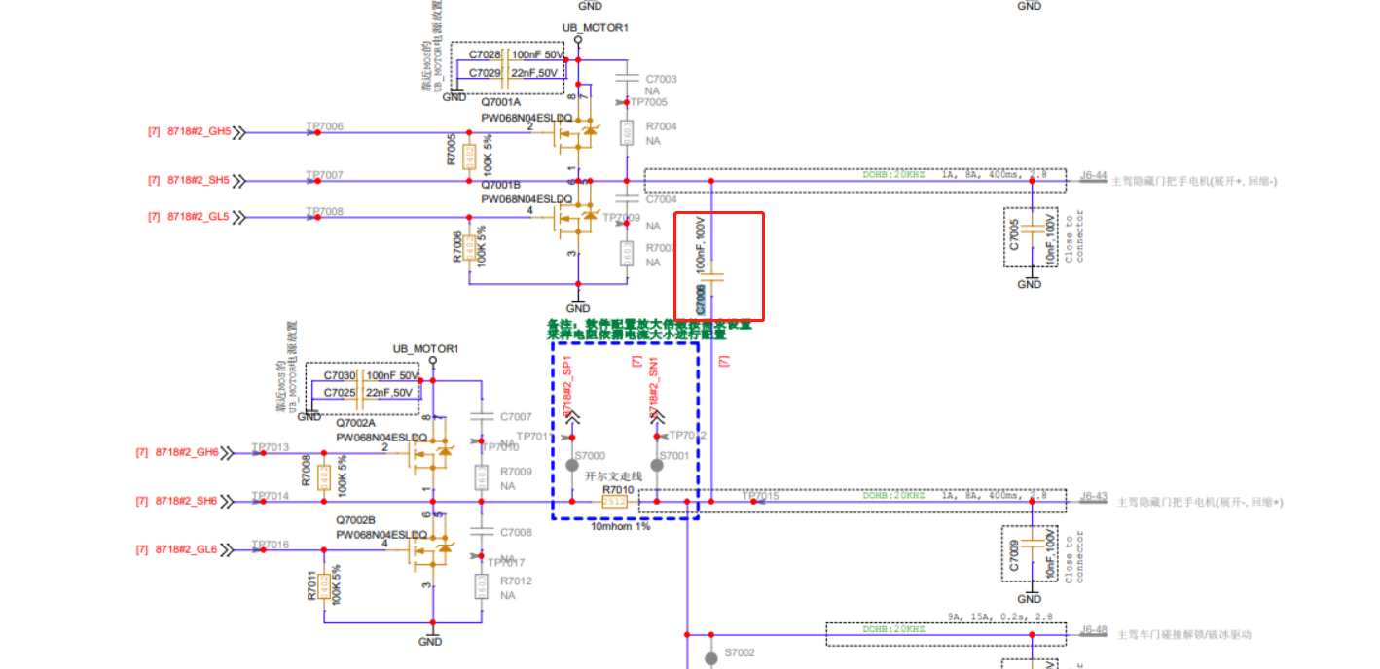
5 | V1.4 | V1.4 | 功能安全需求 | 功能安全要求有所更改 | 去掉8718中nsleep的LIMPHOME使能上拉 | 冯成民 | √ | √ | × | × | × | × | × | √ | × | × | √
6 | V1.4 | V1.4 | 左右舱同步 | 同步右舱 | VN9D30Q的SDO端二极管不贴 | 冯成民 | √ | × | × | × | × | × | × | √ | × | × | ×
7 | V1.4 | V1.4 | 原理优化 | 启动开关同步分压阈值 | R2032电阻改成100K | 冯成民 | √ | × | × | × | × | × | × | √ | × | × | ×
8 | V1.4 | V1.4 | 原理优化 | RCT芯片电源缓升要求 | 修改RC电路 | 冯成民 | √ | √ | × | × | × | × | × | × | × | × | × |  | 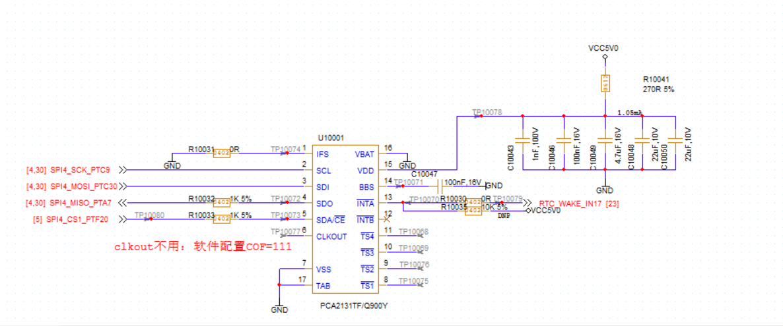
9 | V1.4 | V1.4 | 原理优化 | 优化原理图 | 去掉TCAN1043芯片NSTB的串组 | 冯成民 | √ | √ | × | × | × | × | × | √ | × | × | ×
10 | V1.4 | V1.4 | 原理优化 | 预防低频天线烧毁 | 增加低频天线输出端TVS二极管 | 冯成民 | √ | √ | × | × | × | × | × | × | × | × | × | 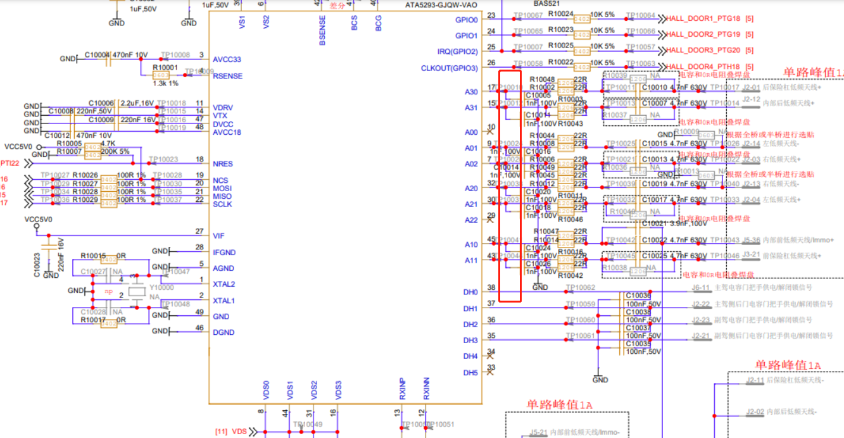
11 | V1.4 | V1.4 | 原理优化 | 灯类驱动增加下拉电阻以及续流二极管，防止灯微亮以及续流 | 增加100k下拉电阻 | 冯成民 | √ | √ | × | × | × | × | × | √ | × | × | × |  | 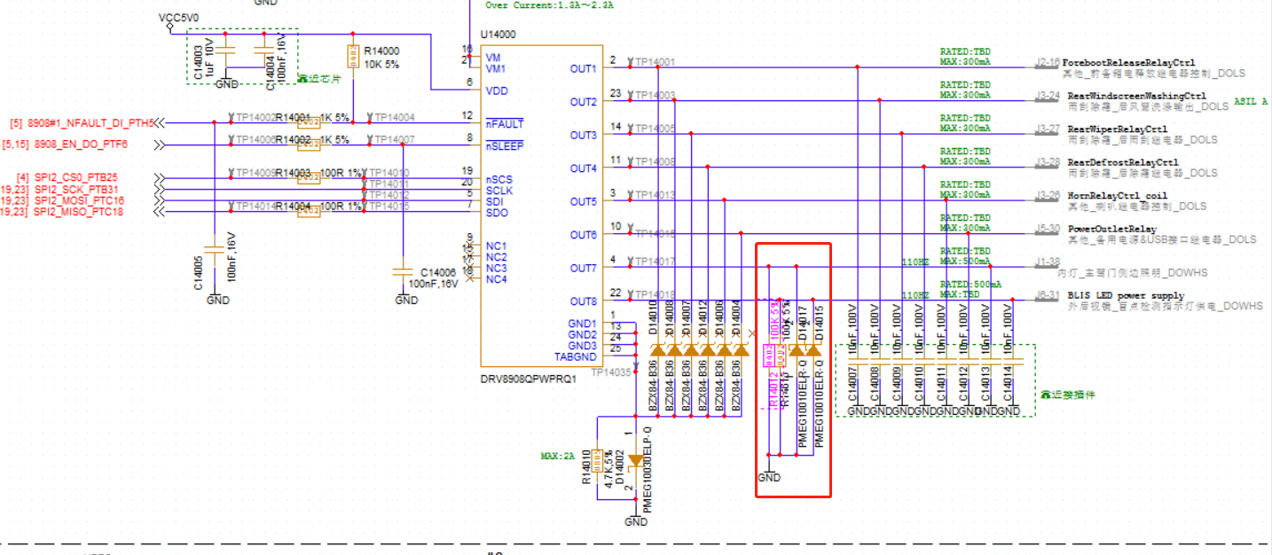
12 | V1.4 | V1.4 | 原理优化 | 防止高压下器件烧坏 | PUMD13两个三极管之间增加串阻 | 冯成民 | √ | √ | × | × | × | × | × | √ | × | × | × |  | 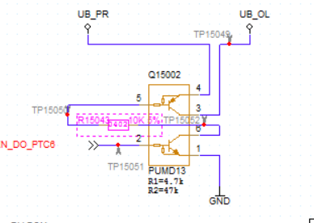
13 | V1.4 | V1.4 | 软件需求 | 软件需求变动 | 座椅继电器电流采集口与VCC5V0_LH回采和主驾座椅功能选择开关IO互换 | 冯成民 | × | √ | × | × | √ | √ | × | × | × | √ | × | 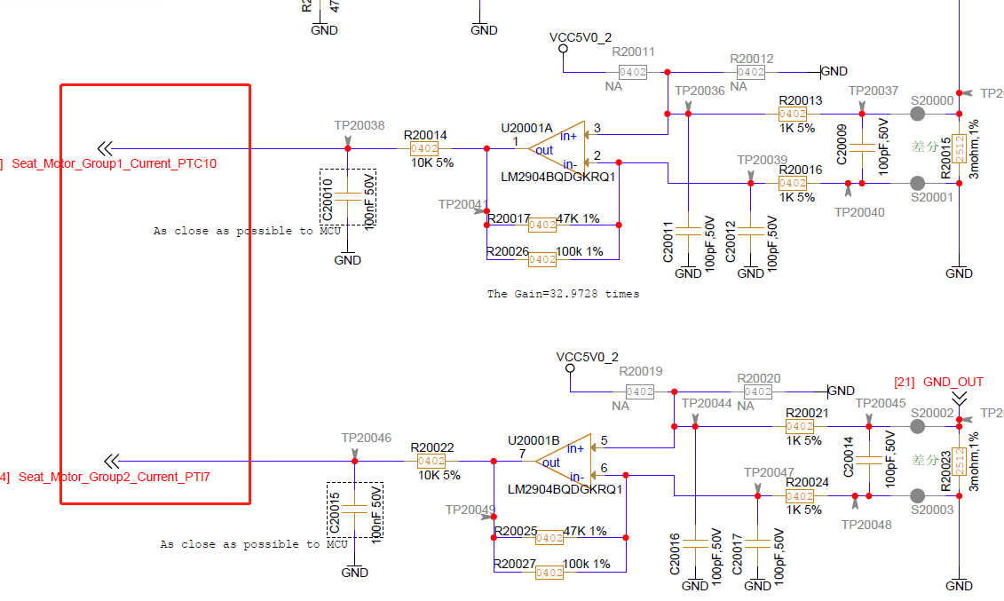 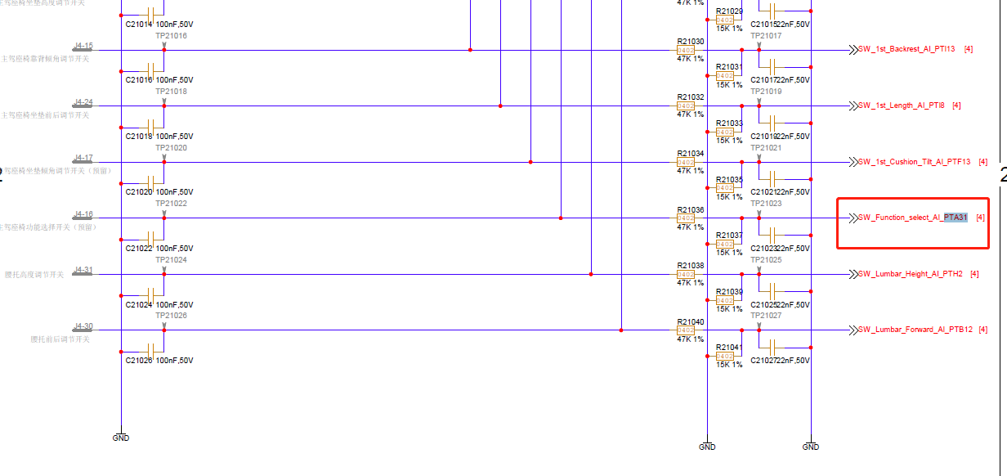 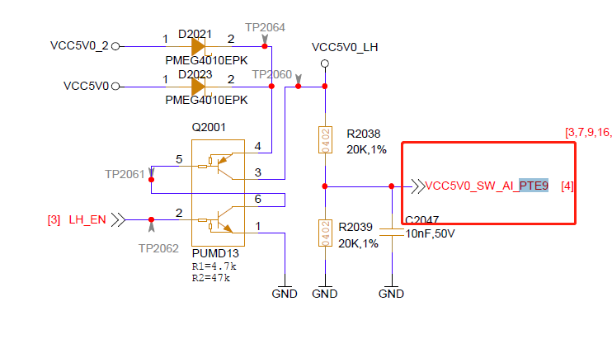 | 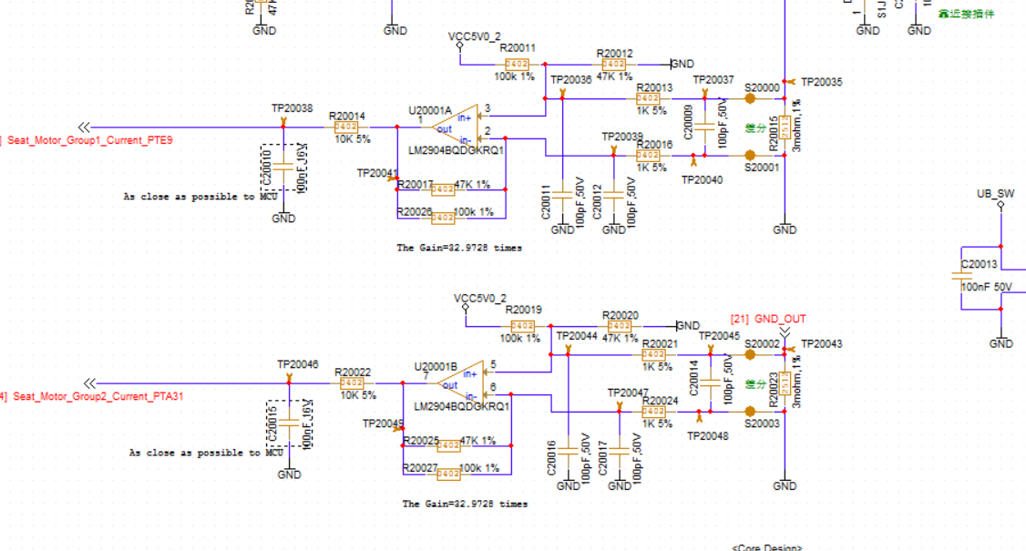 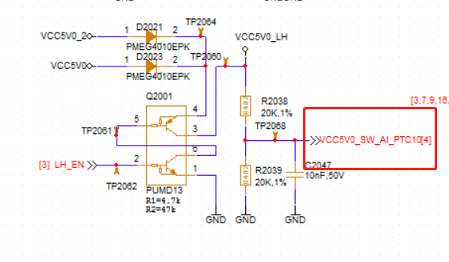
13 | V1.4 | V1.4 | LAYOUT优化 | LAYOUT优化 | 8718、DZ300预驱外置MOS、功率防反MOS：footprint修改为兼容封装 1.PW068N04ESLDQ兼容BUK7K6R8-40E; 2.PWC013N04ESQ兼容BUK7J1R4-40H | 冯成民 | × | √ | × | × | × | × | × | × | × | × | × | 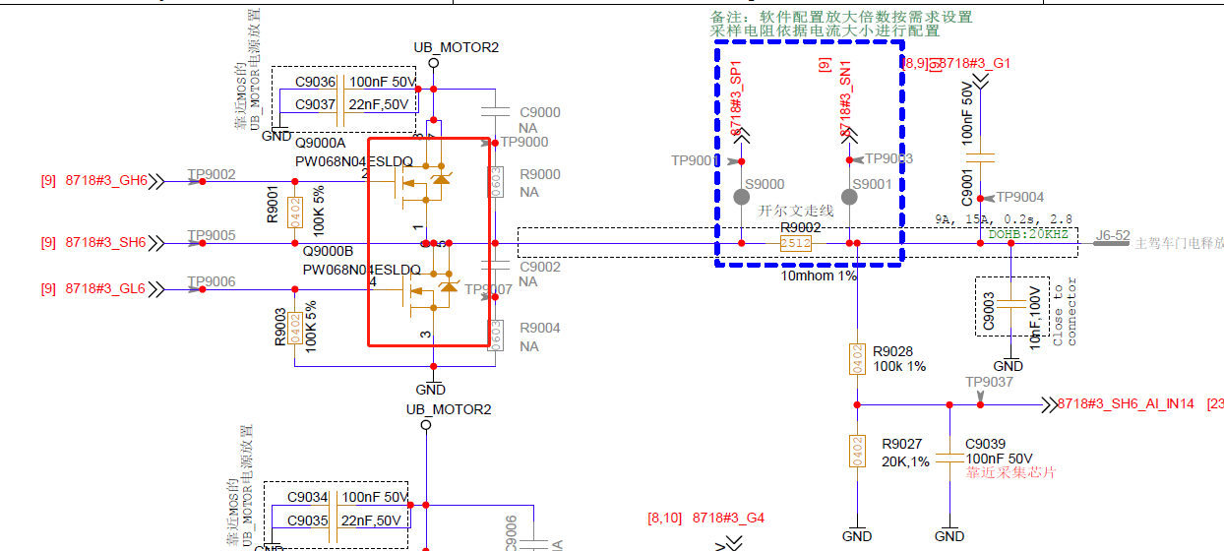 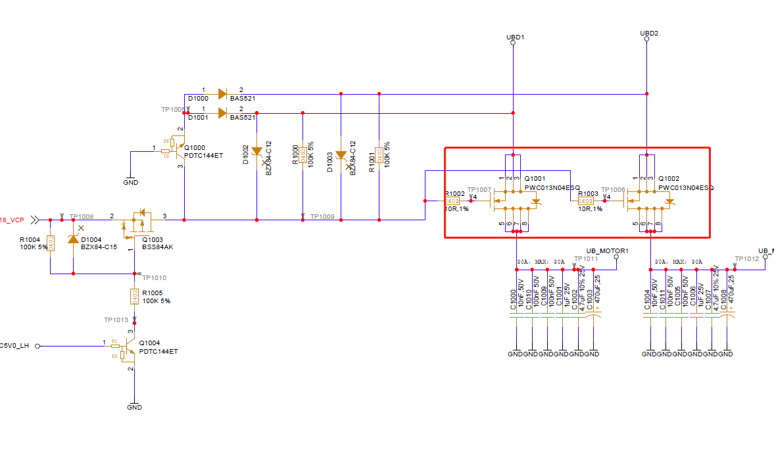 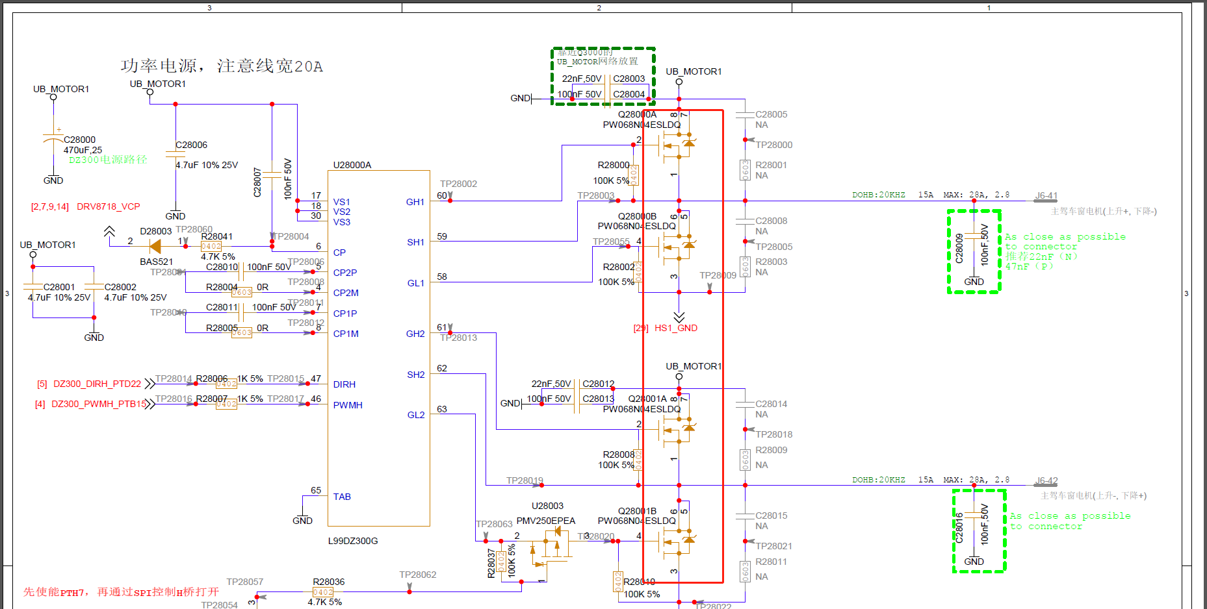

1 | V1.3 | V1.3 | 设计问题 | 同步接口电路 | 去掉J5-25下拉 | 冯成民 | √ | × | × | × | × | × | × | √ | × | × | ×
2 | V1.3 | V1.3 | 系统需求 | 系统要求 | 8718桥臂采样电阻更换为10mR | 冯成民 | √ | × | × | × | × | √ | × | √ | × | √ | × |  | 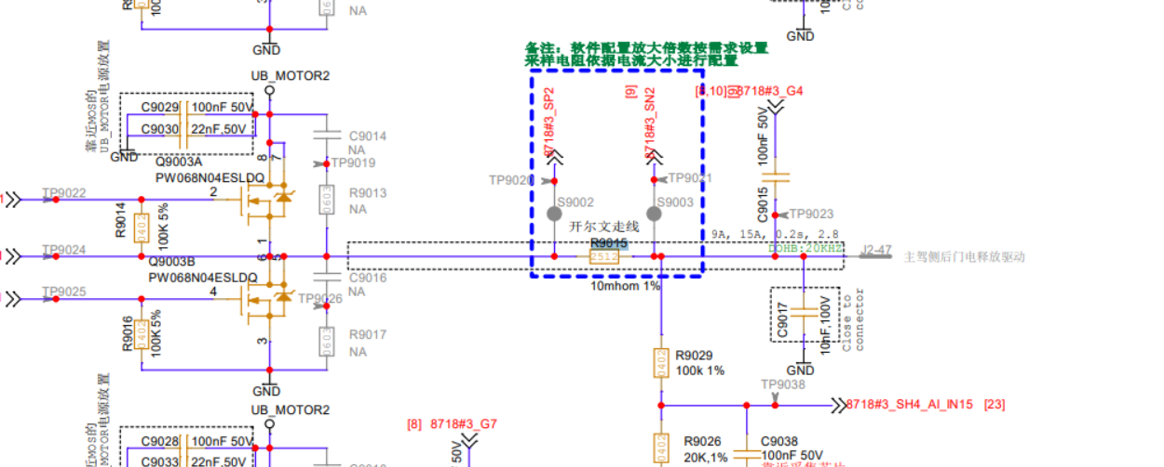
3 | V1.3 | V1.3 | 原理优化 | 原理图优化 | CANFD4终端电阻修改成两串联62R | 冯成民 | √ | × | × | × | × | × | × | × | √ | × | ×
4 | V1.3 | V1.3 | 物料问题 | 物料降本 | 板内100nf滤波电容耐压从50降到16V | 冯成民 | √ | × | × | × | × | × | × | × | × | × | × | NA | NA
5 | V1.3 | V1.3 | 原理优化 | 更符合滤波策略 | TPS与VN9D30Q的SNS回采端滤波电容调小 | 冯成民 | √ | × | × | × | × | × | × | × | × | × | × |  | 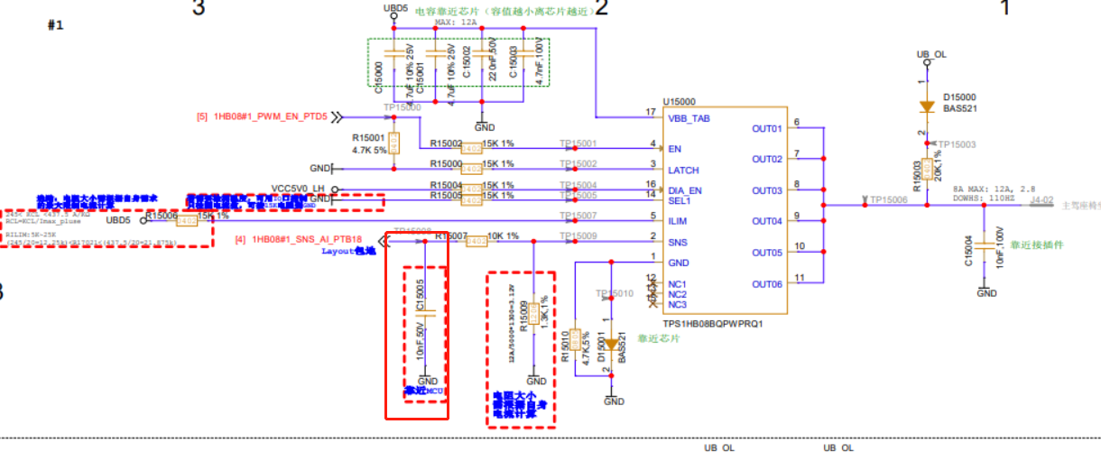 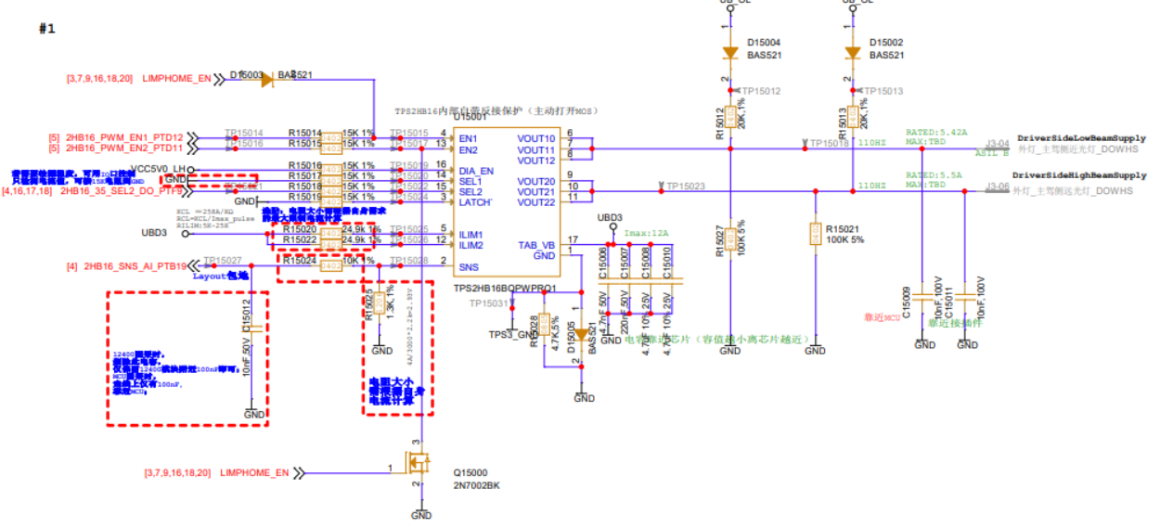 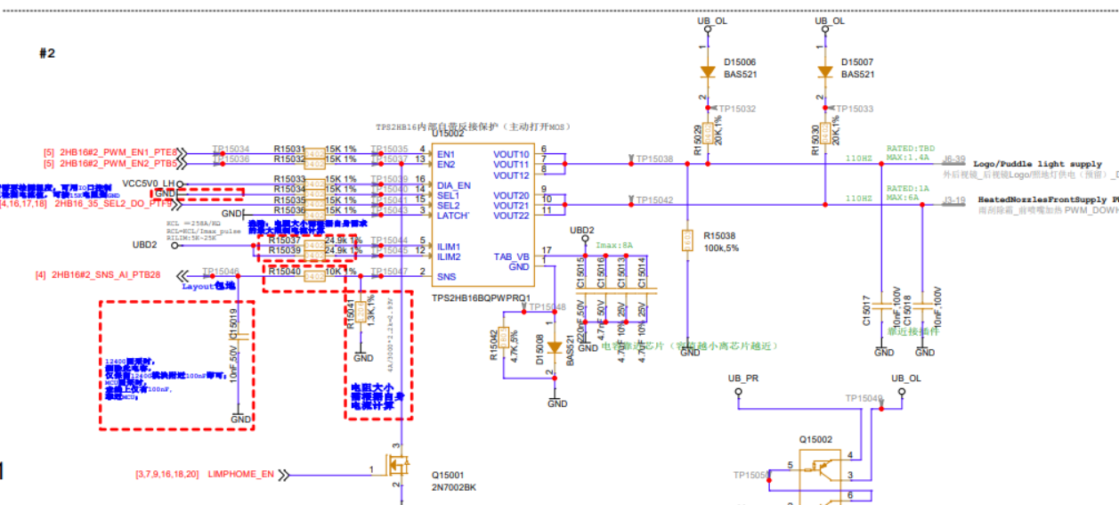 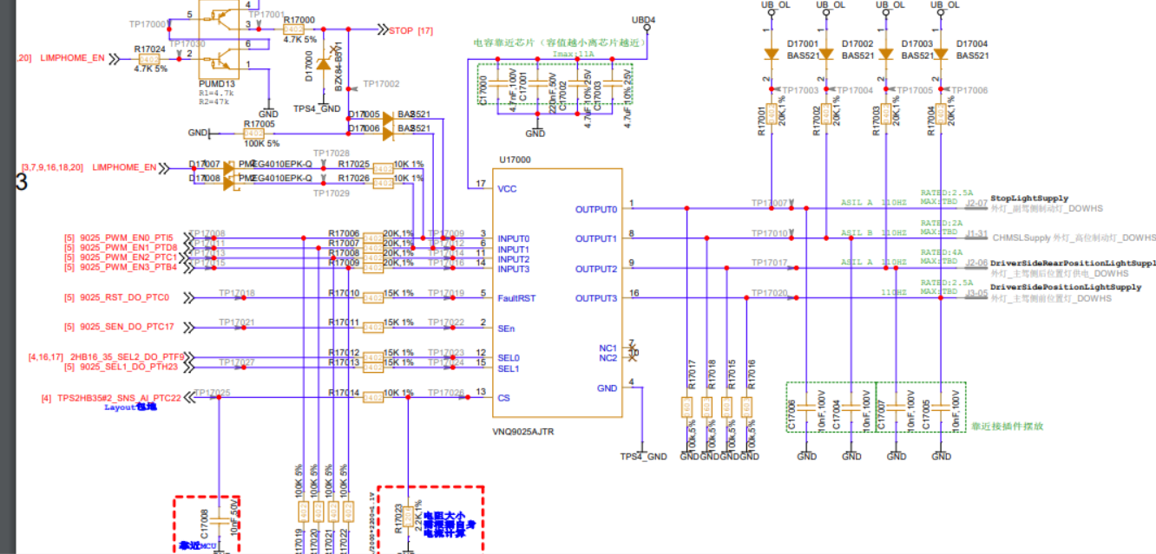
6 | V1.3 | V1.3 | 功能安全需求 | L9026与BD8LA700打ESD时RCL会飘 | 增大ESD电容 | 冯成民 | √ | × | × | × | × | × | × | × | × | × | × | 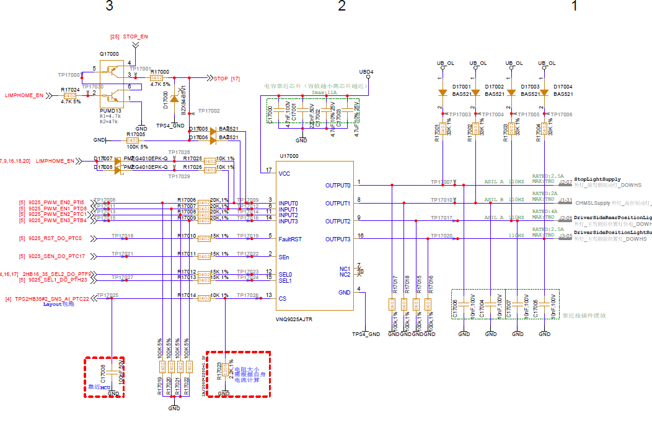 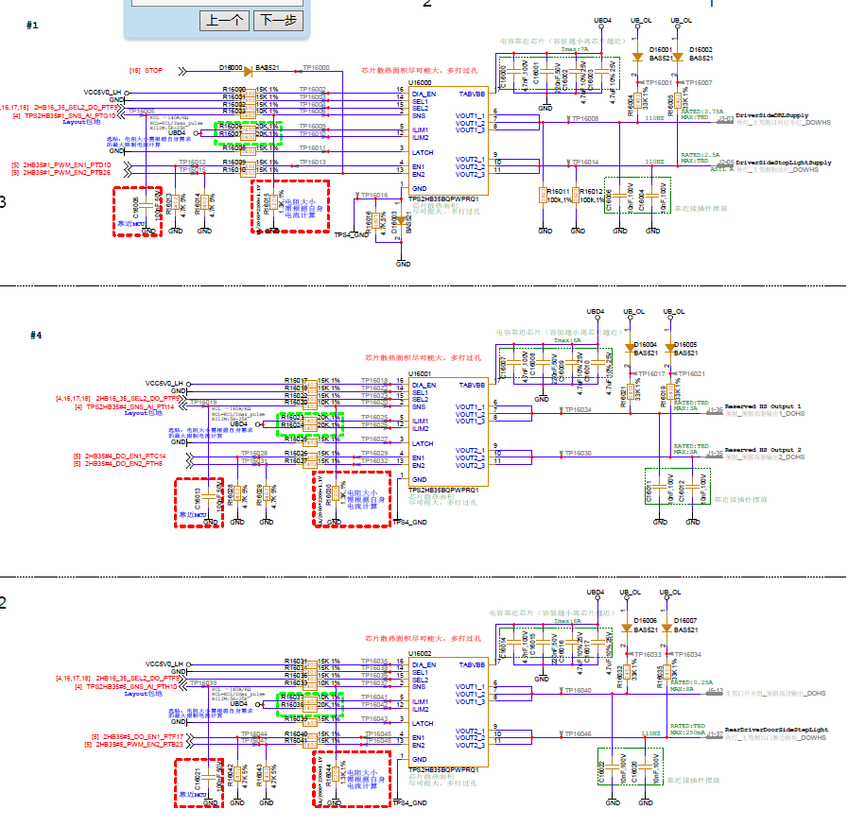 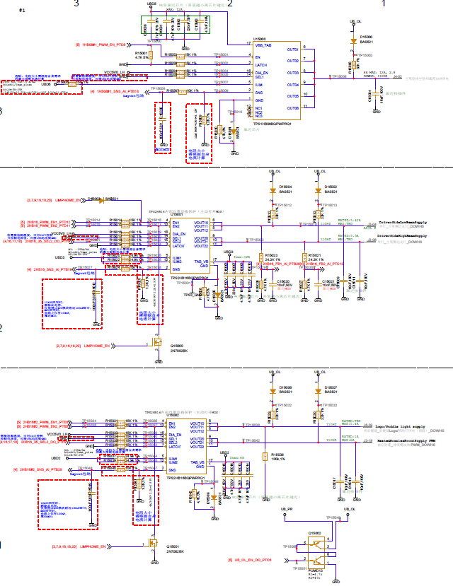 | 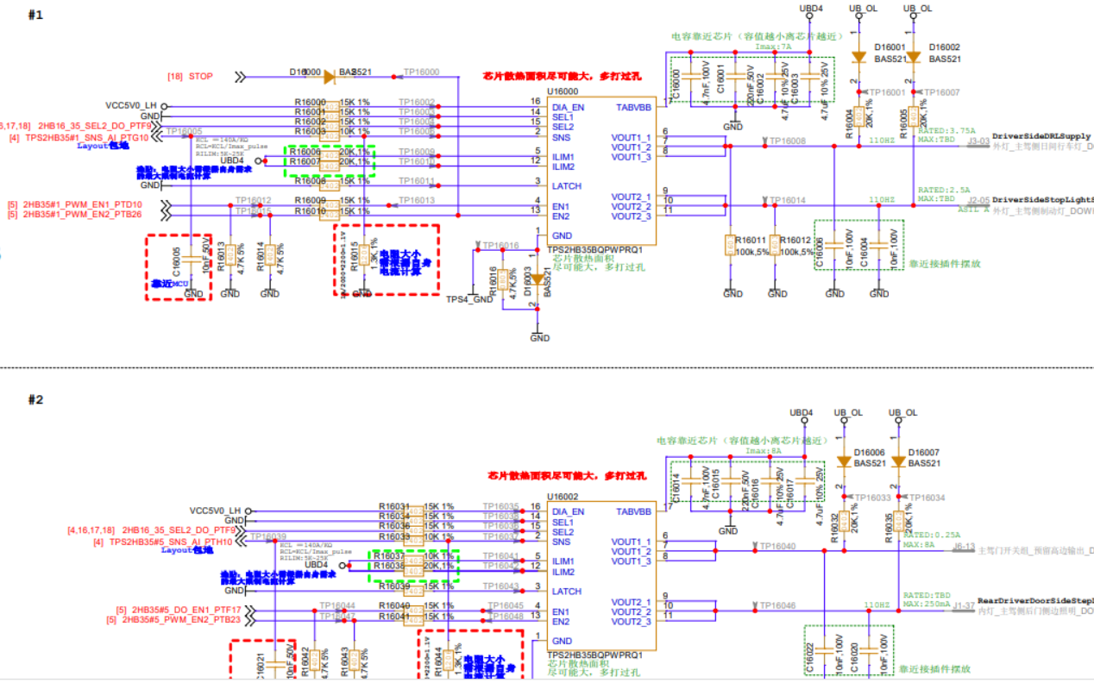
7 | V1.3 | V1.3 | 功能安全需求 | 供应商建议 | 增大DZ300_SPI串组,由100R增大到1K | 冯成民 | √ | × | × | × | × | √ | × | √ | × | √ | × | 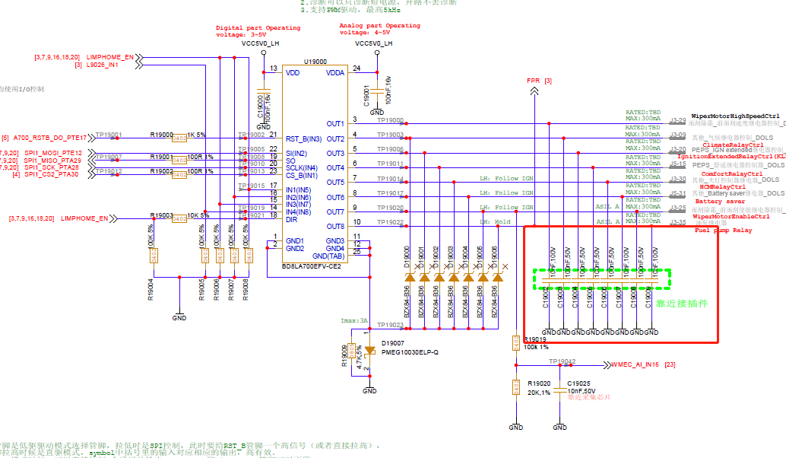 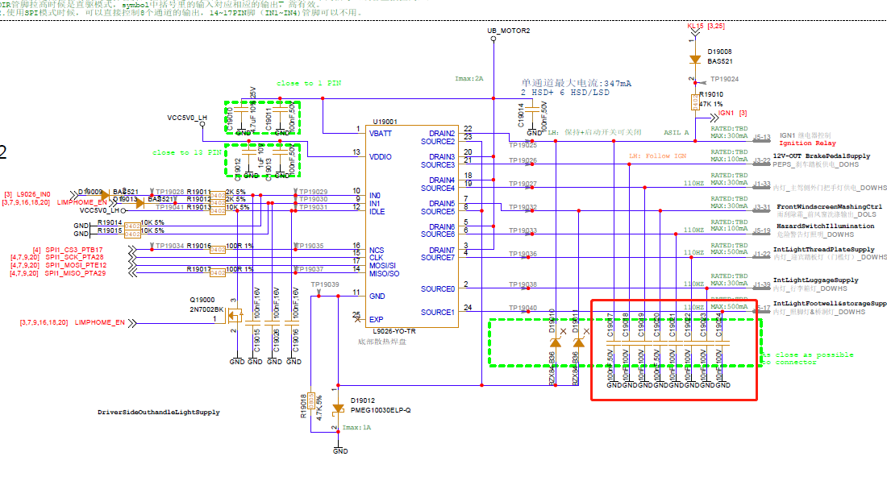 | 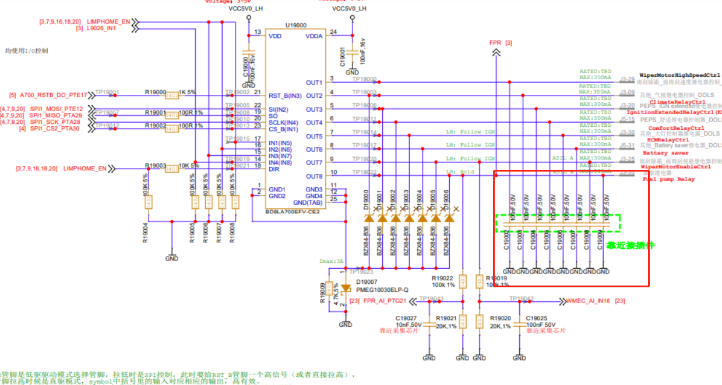
8 | V1.3 | V1.3 | 原理优化 | 12400采集端口电容由10nf增大到100nf | 功能安全新增的电压回采由于12400周期性漏电流精度不准 | 冯成民 | √ | × | × | × | × | × | × | × | × | × | × | 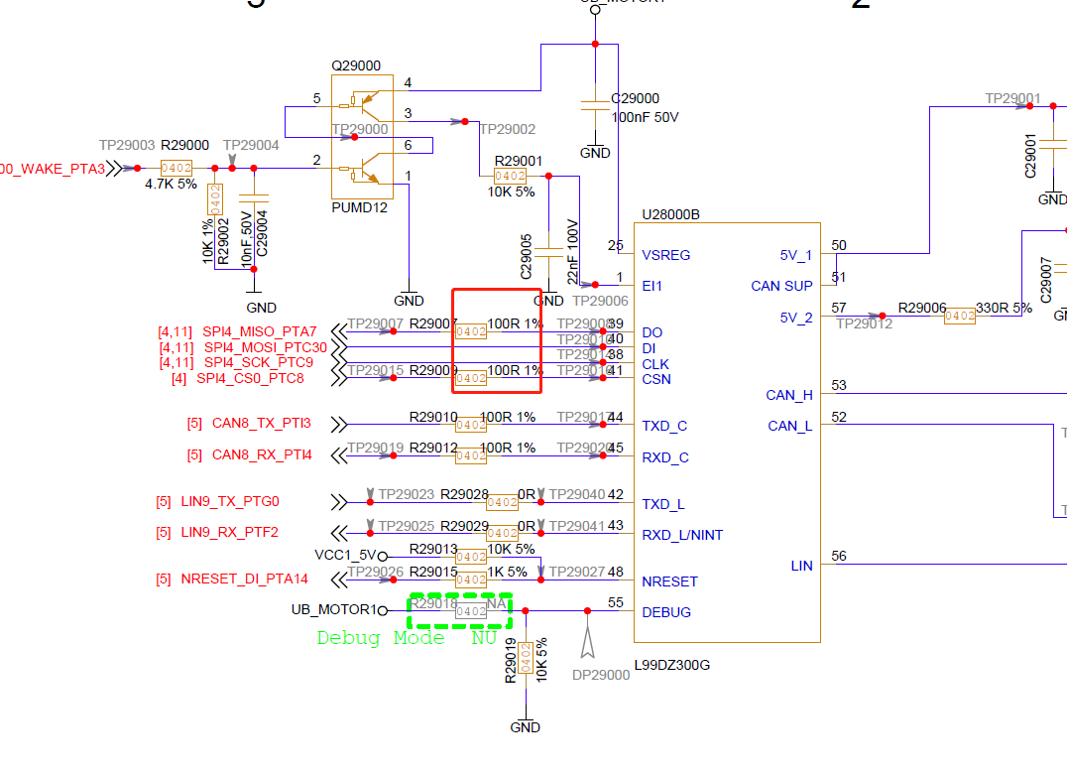 | 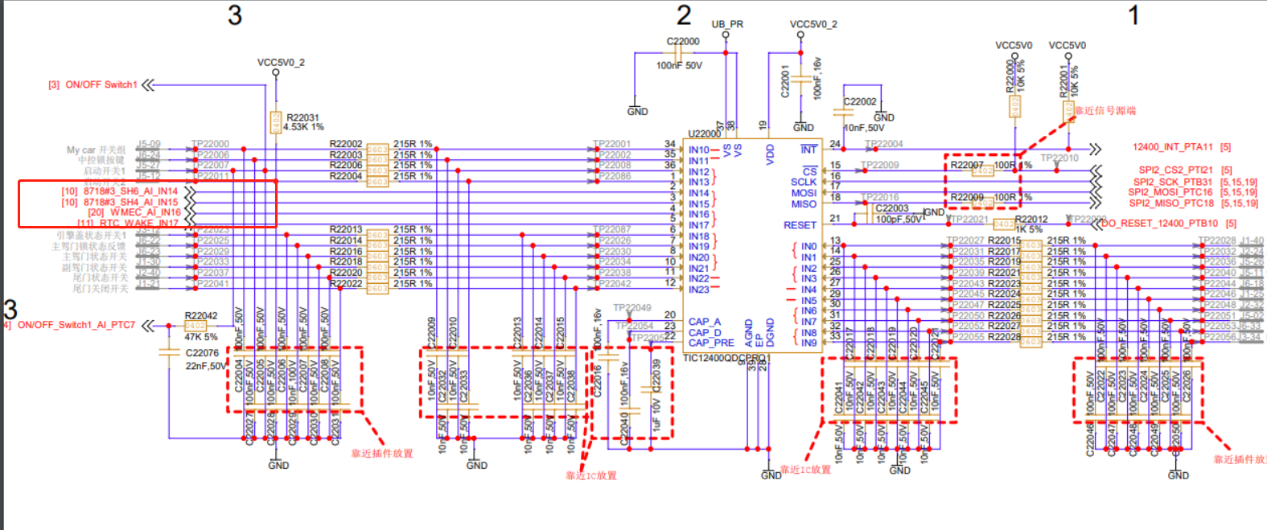 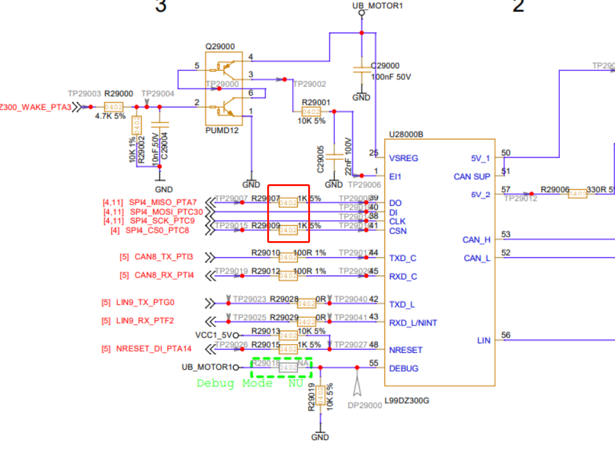
9 | V1.3 | V1.3 | 功能安全需求 | 影响到OFF下的开路诊断 | 修改TPS与VN9D30Q的输出端口的上下拉电阻 | 冯成民 | √ | × | × | × | × | × | × | √ | × | × | ×
10 | V1.3 | V1.3 | 功能安全需求 | TI打包芯片 | 跟换LIN/CAN芯片料号 | 冯成民 | √ | × | × | × | × | × | × | × | × | × | ×
11 | V1.3 | V1.3 | 原理优化 | 原理图优化 | 更换DZ300_CM电流回采端电阻为2.2K | 冯成民 | √ | × | × | × | × | √ | × | √ | × | √ | ×
 |  |  |  |  |  |  |  |  |  |  |  |  |  |  |  |  |  |  | 